оценки
7. Уровень удовлетворенности работой городского автобуса

Более половины (52%) жителей Верхней Салды удовлетворены работой городского общественного транспорта. Более четверти опрошенных (27%) не пользуются им. Разную степень неудовлетворенности городским общественным транспортом выразили только 18% опрошенных горожан. Самое частое пожелание к работе городского транспорта - чтобы чаще ходили автобусы.

График 7.1
Удовлетворенность работой городского общественного транспорта (городских автобусов)

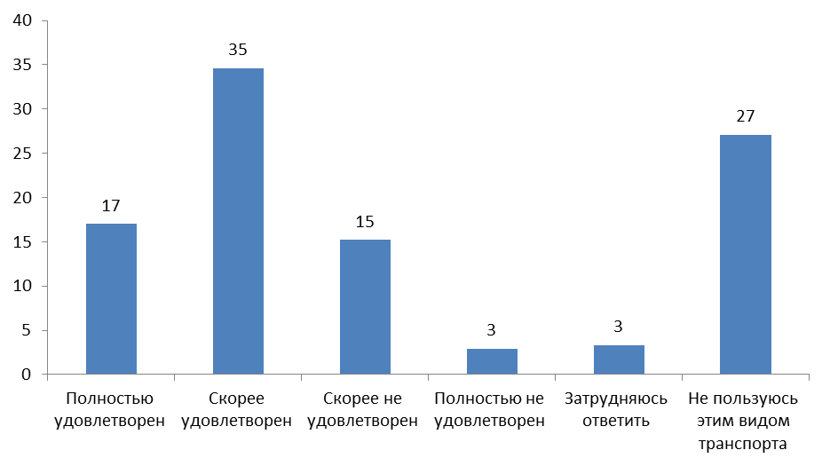

 | абс.заначения | в %
Полностью удовлетворен | 77 | 17%
Скорее удовлетворен | 157 | 35%
Скорее не удовлетворен | 69 | 15%
Полностью не удовлетворен | 13 | 3%
Затрудняюсь ответить | 15 | 3%
Не пользуюсь этим видом транспорта | 123 | 27%
ИТОГО: | 454 | 100%

Таблица 7.2
Удовлетворенность работой городского общественного транспорта (городских автобусов) в районах города

в %
 | 1 Восток | 2 Центр | 3 Правобережье | 4 Левобережье | ИТОГО:
Полностью удовлетворен | 17% | 15% | 17% | 20% | 17%
Скорее удовлетворен | 36% | 34% | 31% | 33% | 35%
Скорее не удовлетворен | 14% | 19% | 6% | 18% | 15%
Полностью не удовлетворен | 3% | 4% | 3% | 2% | 3%
Затрудняюсь ответить | 3% | 5% | 3% | 0% | 3%
Не пользуюсь этим видом транспорта | 27% | 23% | 40% | 28% | 27%
ИТОГО: | 100% | 100% | 100% | 100% | 100%

Таблица 7.3
Удовлетворенность работой городского общественного транспорта (городских автобусов) в возрастных группах

в %
 | ***Возраст
 | 14-17 | 18-34 | 35-54 | 55 и старше | ИТОГО:
Полностью удовлетворен | 30% | 18% | 10% | 21% | 17%
Скорее удовлетворен | 50% | 29% | 32% | 38% | 34%
Скорее не удовлетворен | 5% | 16% | 19% | 13% | 15%
Полностью не удовлетворен | 5% | 0% | 6% | 2% | 3%
Затрудняюсь ответить | 0% | 2% | 5% | 3% | 3%
Не пользуюсь этим видом транспорта | 10% | 35% | 29% | 23% | 27%
ИТОГО: | 100% | 100% | 100% | 100% | 100%

Таблица 7.4
Пожелания к работе общественного транспорта (ответы на открытый вопрос).
 | абс. Значения | в %
Уменьшить временной промежуток между рейсами (чтобы чаще ходили автобусы) | 49 | 50%
чтобы автобусы соблюдали расписание | 18 | 18%
автобусы должны быть более вместительные, когда много людей, не тесно | 15 | 15%
нужно обновить автопарк, убрать старые автобусы | 13 | 13%
увеличить временной период работы отдельных маршрутов, особенно весной и летом | 11 | 11%
охватить общественным транспортом большую территорию | 7 | 7%
затруднились ответить | 6 | 6%
чтобы водители были аккуратнее, соблюдали правила | 3 | 3%
чтобы не отменяли рейсы | 3 | 3%
отремонтировать дороги | 2 | 2%
сделать маршруты более разнообразными (чтобы не ходили по одной и той же улице) | 1 | 1%
благоустроить автобусные остановки | 1 | 1%
снизить стоимость проезда для пенсионеров | 1 | 1%
чтобы автобусы быстрее ехали | 1 | 1%
на всех остановках должно быть расписание | 1 | 1%
чтобы автобус мог остановиться на любой остановке по пути следования | 1 | 1%
Сумма: | 133 | 136%

